Folha1
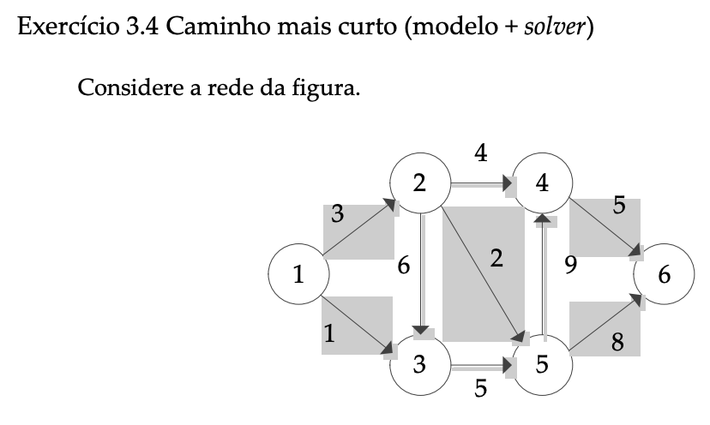
Variaveis de decisao

 | 1 | Se arco ij faz parte do caminho
Xij
 | 0 | caso contrario |  |  | , Para todo ij que pertence a A

Min Z = | 3*X12 + 1*X13 + 6*X23 + 2*X25 + 5*X35 + 4*X24 + 9*X54 + 5*X46 + 8*X56

Sujeito a :

X12 + X13 = 1 |  | X12 + X13 = 1
X24 + X25 + X23 = X12 |  | X24 + X25 + X23 - X12 = 0
X35 = X13 + X23 |  | X35 - X13 - X23 = 0 |  |  | Xij pertence a {0,1}, para todo ij pertencente a A
X46 = X24 + X54 |  | X46 - X24 - X54 = 0 |  |  | Ou Xij >= 0
X54 + X56 = X25 + X35 |  | X54 + X56 - X25 - X35 = 0
1 = X46 + X56 |  | -X46 - X56 = -1

 | 12 | 13 | 23 | 25 | 35 | 24 | 54 | 46 | 56
1 | 1 | 1 |  |  |  |  |  |  |  | 1 | = | 1
2 | -1 |  | 1 | 1 |  | 1 |  |  |  | 0 | = | 0
3 |  | -1 | -1 |  | 1 |  |  |  |  | 0 | = | 0
4 |  |  |  |  |  | -1 | -1 | 1 |  | 0 | = | 0
5 |  |  |  | -1 | -1 |  | 1 |  | 1 | 0 | = | 0
6 |  |  |  |  |  |  |  | -1 | -1 | -1 | = | -1

X_ij | 1 | 0 | 0 | 0 | 0 | 1 | 0 | 1 | 0
 |  |  |  |  |  |  |  |  |  | Z
custo | 3 | 1 | 6 | 2 | 5 | 4 | 9 | 5 | 8 | 12

